Sink Data Template
ID_Illustration | Category | PropertyNameEn | PropertyNamePt | Unit | Reference Document | DescriptionEn | DescriptionPt
 | Geometrical | MountingOffset | OffsetDeMontagem | mm | EN 695 | Description: For counter top mounted sinks, the vertical offset between the top of the sink and the counter top, ex. 15 | Descrição: Para lavatórios de bancada, o offset vertical entre a parte superior do lavatório e a bancada, ex. 15
1 | Geometrical | WasteOutletHoleDiameter | DiâmetroAberturaDescarga | mm | EN 695 | Description: Diameter of waste outlet hole or punched grill. D2 = 50 to 55, ex. 52 | Descrição: Diâmetro da abertura de descarga ou grelha perfurada. D2 = 50 a 55, ex. 52
2 | Geometrical | DistanceFromDiameterWasteOutletToUndersideDiameter | DistânciaDoDiâmetroAberturaDescargaAoDiâmetroInferior | mm | EN 695 | Description: Distance between the reference diameter of the waste outlet and the underside of the waste outlet hole. h2= 2 to 25, ex. 30 | Descrição: Distância entre o diâmetro de referência da abertura de descarga e o dâmetro inferior do furo de descarga. h2 = 2 a 25, ex. 30
3 | Geometrical | BowlBottomToWasteOutletHoleDiameterReference | FundoCubaAoDiâmetroAberturaDescarga | mm | EN 695 | Description: Distance between the surface bottom of the bowl and the reference diameter of the waste outlet. e >= 2, ex. 3 | Descrição: Distância entre a superfície do fundo da cuba e o diâmetro de referência da abertura de descarga. e >= 2, ex. 3
4 | Geometrical | WasteOutletHoleSealingSurfaceUpperSide | SuperfícieSuperiorEstrangulamentoDiâmetroAberturaDescarga | mm | EN 695 | Description: Waste outlet hole-sealing surface for the upper side. Symbol S1, ex. 3 | Descrição: Distância ao longo da superfície superior do estrangulamento do diâmetro da abertura de descarga. Símbolo S1, ex. 3
5 | Geometrical | WasteOutletHoleSealingSurfaceUnderSide | SuperfícieInferiorEstrangulamentoDiâmetroAberturaDescarga | mm | EN 695 | Description: Waste outlet hole-sealing surface for the underside. S2 >= 3, ex. 5 | Descrição: Distância ao longo da superfície inferior do estrangulamento do diâmetro da abertura de descarga. S2 >= 3, ex. 5
6 | Geometrical | TapHoleDiameter | DiâmetroFuroTorneira | mm | EN 695 | Description: Diameter of tap hole. d2 = 34 a 37, ex. 35 | Descrição: Diâmetro do furo da torneira. d2 = 34 a 37, ex. 35
7 | Geometrical | TapPedestalClearanceDiameter | DiâmetroInstalaçãoTorneira | mm | EN 695 | Description: Diameter of the clearance for the tap pedestal. d3 >= 64, ex. 65 | Descrição: Diâmetro disponível para instalação da torneira. d3 >= 64, ex. 65
8 | Geometrical | TapHoleMaterialThickness | EspessuraFuroTorneira | mm | EN 695 | Description: Thickness of the material in the area of the tap hole. s <= 18, ex. 20 | Descrição: Espessura do material na região do furo para torneira. s <= 18, ex. 20
9 | Geometrical | ClearanceTapHoleCenterMin | EspaçoInstalaçãoInferiorMínimoFuroTorneira | mm | EN 695 | Description: Clearance radius of a cylinder having the same centre line as the tap hole of a depth 0 mm to 5 mm from the lower plane of the tap hole. r >= 25, ex. 25 | Descrição: Espaço disponível para instalação, definido pelo raio de um cilindro com eixo central coincidente com centro do furo da torneira, e com uma profundidade de 0 mm a 5 mm desde o plano inferior do furo da torneira. r >= 25, ex. 25
10 | Geometrical | ClearanceTapHoleCenterMax | EspaçoInstalaçãoInferiorMáximoFuroTorneira | mm | EN 695 | Description: Clearance radius of a cylinder having the same centre line as the tap hole of a depth of min. 5 mm from the lower plane of the tap hole. r1 >=30, ex. 30 | Descrição: Espaço disponível para instalação, definido por um cilindro com eixo central coincidente com centro do furo da torneira, e com uma profundidade mínima de 5 mm desde o plano inferior do furo da torneira. r1 >= 30, ex. 30
11 | Geometrical | ToolAccessibilityClearance | EspaçoInstalaçãoFerramenta | mm | EN 695 | Description: Difference in level between r and r1 for tool accessibility. x <= 5, ex. 5 | Descrição: Diferença de nível entre os parâmetros r e r1 para acesso de ferramentas. x <=5, ex. 5
12 | Geometrical | TapHoleCentreToBowlEdge | CentroFuroTorneiraÀBordaCuba | mm | EN 695 | Description: Distance between the centre line of the tap hole and the nearest edge of the bowl for choice of tap. Symbol g1, ex. 70 | Descrição: Distância entre a linha centra do furo da torneira e a borda da cuba mais próxima para a torneira em questão. Símbolo g1, ex. 70
13 | Geometrical | DistanceBetweenTapHolesCentres | DistânciaEntreCentrosFurosTorneiras | mm | EN 695 | Description: Distance between the centre lines of the tap holes. g2 = 175 to 185, ex. 185 | Descrição: Distância entre as linhas centrais dos furos das torneiras. g2 = 175 a 185, ex. 185
14 | Geometrical | WasteOutletCenterToOverflowHoleCenter | CentroAberturaDescargaAoCentroFuroTransbordo | mm | EN 695 | Description: Distance from the centre of the waste outlet to a vertical line drawn from the centre of the overflow hole. a <= 120, ex. 110 | Descrição: Distância desde o centro da abertura de descarga a uma linha vertical traçada a partir do centro do furo de transbordo. a <= 120, ex. 110
15 | Geometrical | OverflowHoleCenterToWasteOutletHoleUnderside | CentroAberturaDescargaInferiorAoCentroFuroTransbordo | mm | EN 695 | Description: Distance from the horizontal drawn through the centre of the overflow hole and the underside of the waste outlet hole. H1 = 110 to 180, ex. 150 | Descrição: Distância desde uma linha horizontal traçada a partir do centro do furo de transbordo à superfíecie inferior do furo de descarga. H1 = 110 a 180, ex. 150.
16 | Geometrical | OverflowHoleDepth | ProfundidadeFuroTransbordo | mm | EN 695 | Description: Depth of the overflow hole, for rectangular overflow holes. H2 = 24.5 to 25, ex. 25 | Descrição: Profundidade do furo de transbordo, para furos de transbordo retangulares. H2 = 24.5 a 25, ex. 25
17 | Geometrical | OverflowHoleWidth | LarguraFuroTransbordo | mm | EN 695 | Description: Width of the overflow hole, for rectangular overflow holes. B1 = 52.5 to 53, ex. 53 | Descrição: Largura do furo de transbordo, para furos de transbordo retangulares. B1 = 52.5 a 53, ex. 53
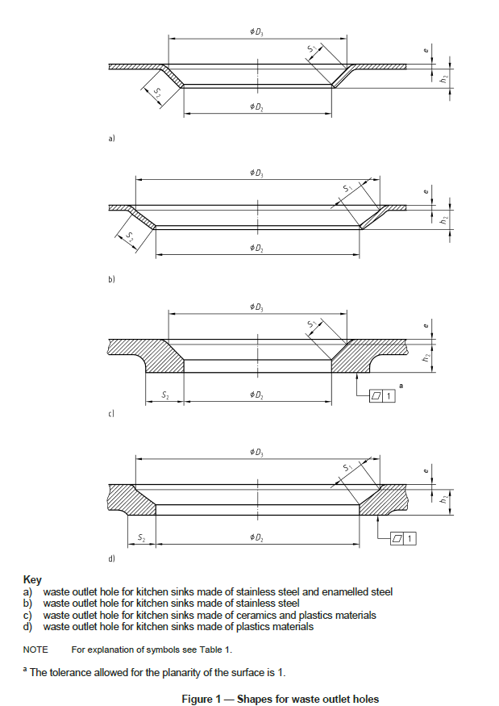
18 | Geometrical | OverflowHoleClearanceWidth | LarguraInstalaçãoFuroTransbordo | mm | EN 695 | Description: Width of the clearance of the overflow hole, for rectangular overflow holes. B2 >= 58, ex. 60 | Descrição: Largura de instalação disponível para o furo de transbordo, para furos de transbordo retangulares. B2 >= 58, ex. 60
19 | Geometrical | OverflowHoleClearanceDepth | ProfundidadeInstalaçãoFuroTransbordo | mm | EN 695 | Description: Depth of the clearance of the overflow hole, for rectangular overflow holes. H3 >= 30, ex. 32 | Descrição: Profundidade de instalação do furo de transbordo, para furos de transbordo retangulares. H3 >= 30, ex. 32
20 | Geometrical | SpillOverLevelToOverflowHoleTop | NivelMáximoATopoTransbordo | mm | EN 695 | Description: Distance between spill-over level of the kitchen sink and top of overflow hole. H4 >= 15, ex. 17 | Descrição: Distância entre o nível máximo de transbordamento da lava-louças e o topo do furo de transbordo. H4 >= 15, ex. 17
21 | Geometrical | OverflowHoleDiameter | DiâmetroFuroTransbordo | mm | EN 695 | Description: Diameter of the overflow hole, for circular overflow holes. D1 = 31 to 34, ex. 32 | Descrição: Diâmetro do furo de transbordo, para furos de transbordo circulares. D1 = 31 a 34, ex. 32
22 | Geometrical | ClearanceOfOverflowHole | EspaçoInstalaçãoFuroTransbordo | mm | EN 695 | Description: Clearance in the area of overflow hole, for circular overflow holes. D4 >= 36, ex. 38 | Descrição: Espaço de instalação disponível na área do furo de transbordo, para furos de transbordo circulares. D4 >= 36, ex. 38
23 | Geometrical | DistanceBetweenWasteOutletHolesCentreLines | DistânciaCentrosAberturasDescarga | mm | EN 695 | Description: Distance between centre lines of waste outlet holes. X <= 400, ex. 350 | Descrição: Distância entre o centro das aberturas de descarga. X <= 400, ex. 350
24 | Geometrical | OverflowHoleMaterialThickness | EspessuraFuroTransbordo | mm | EN 695 | Description: Thickness of the material in the area of the overflow hole. s2 <= 25, ex. 24 | Descrição: Espessura do material na área do furo de transbordo. s2 <= 25, ex. 24
 | Performance | Cleanability | AptidãoParaLimpeza | alphnumerical | EN 13310:2003 | Description: Performance describing the draining of water, where all surfaces of the kitchen sink shall be inclined towards the bowl(s) and/or outlet(s) to ensure the drainage of water, ex.: Pass | Descrição: Performance descrevendo a drenagem da água do produto, do qual todas as superfícies devem ser inclinadas na direção da cuba ou do ralo para assegurar a drenagem de água, ex. Cumpre
 | Performance | ResistanceToDryHeat | ResistênciaCalorSeco | alphnumerical | EN 13310:2003 | Description: Performance describing the resistance to dry heat. When tested as per standard, it is intended to determine the suitability of kitchen sink surfaces where contact with moderately hot cooking pots is to be expected, ex. Pass | Descrição: Performance descrevendo a resistência ao calor seco. O teste referente indica a adequação das superfícies nas quais é experado contato com utensílios moderadamente quentes, ex. Cumpre
 | Performance | LoadResistance | ResistênciaÁCarga | alphnumerical | EN 13310:2003 | Description: Performance describing the load stability of the sink if it is wall hung. The wall-hung sink shall not crack, fall down or show permanent distortion, ex. Pass | Descrição: Performance descrevendo a estabilidade à carga se a lava-louças for encastrada na parede. A lava-louças não poderá fissurar, cair ou apresentar distorção permanente, ex. Cumpre
 | Performance | ResistanceToTemperatureChanges | ResistênciaVariaçõesTemperatura | alphnumerical | EN 13310:2003 | Description: Performance describing the resistance to temperate changes. The kitchen sink shall not show surface changes which influence its intended usage, like cracks and de-lamination, ex. Pass | Descrição: Performance descrevendo a resistência a mudanças de temperatura. A lava-louças não deve mostrar mudanças de superfície que influenciem o seu uso, como fissuras e delaminação, ex. Cumpre
 | Performance | ResistanceAgainstChemicalsAndStainingAgents | ResistênciaProdutosQuímicosManchas | alphnumerical | EN 13310:2003 | Description: Performance describing the resistance of Kitchen sinks. When used as intended, it shall be resistant to household chemicals, foodstuffs and cleansing agents, ex. Pass | Descrição: Performance descrevendo a resistência a agentes químicos e mancha. Quando usada como previsto, a lava-louças deve ser resistente a agentes químicos domésticos, alimentos e produtos de limpeza ex. Cumpre
 | Performance | ResistanceToAbrasion | ResistênciaÁAbrasão | alphnumerical | EN 13310:2003 | Description:This requirement is applicable only to multi-layer kitchen sinks to ensure the stability of the top layer. When tested in accordance to standard, the top layer of the test specimen shall not be abraded through, ex. Pass | Descrição: Esta propriedade é aplicável somente para lava-louças multicamadas, nas quais se deve assegurar a estabilidade da camada superior. Quando testado de acordo com a norma, nenhum risco deve exceder 0,1 mm ou a espessura da camada superior, ex. Cumpre
 | Performance | ResistanceToScratching | ResistênciaRisco | alphnumerical | EN 13310:2003 | Description: This requirement is applicable only to multi-layer kitchen sinks to ensure the stability of the top layer. When tested in accordance to standard, any scratch shall not exceed 0,1 mm and/or the total depth of the top layer whichever is the least, ex. Pass | Descrição: Esta propriedade é aplicável somente para lava-louças multicamadas, nas quais se deve assegurar a estabilidade da camada superior. Quando testado de acordo com a norma, a camada superior da amostra de teste não deve sofrer abrasão completa, ex. Cumpre
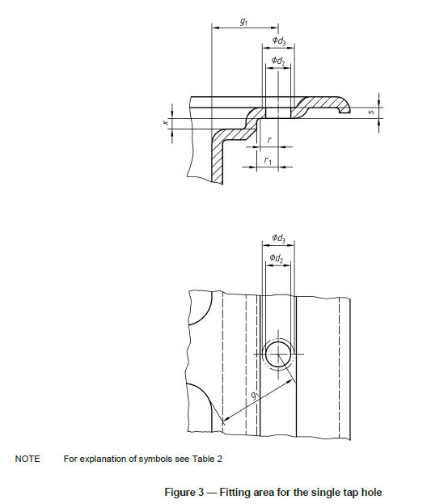
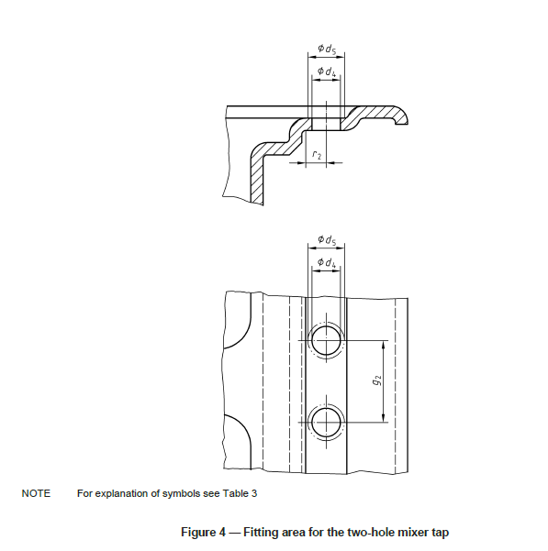
 | Performance | FlowRateOfOverflow | TaxaFluxoTransbordo | L/s | EN 13310:2003 | Description: Every kitchen sink shall be protected against overflowing. When tested in accordance to standards, the flow rate of the overflow shall not be less than 0,20 l/s. If no over flow hole exist, the value should be zero, ex. 0.3 | Descrição: Toda lava-louças deve ser protegida contra transbordamento. Quando testada de acordo com a norma, a taxa de fluxo do transbordo deve ser menor que 0,20 L/s. Se não houver transbordo, o valor deve ser zero, ex. 0.3
 | Performance | Durability | Durabilidade | alphnumerical | EN 13310:2003 | Description: Indication whether kitchen sink passes conformity requirements of durability, ex. Pass | Descrição: Indicação se a lava-louças de cozinha atende os requisitos de durabilidade, ex. Cumpre
 | Specification | BowlsNumber | NúmeroCubas | alphnumerical |  | Description: Number of basins, ex. 1 | Descrição: Número de cubas, ex. 1
 | Specification | TapHoleLocation | LocalizaçãoFuroTorneira | alphnumerical |  | Description: The location of the tap holes in the kitchen sink, ex. First, center; Second, left. | Descrição: A localização dos furos das torneiras na lava-louças, ex. Primeiro, centro; segundo, esquerda.
 | Specification | WasteHoleLocation | LocalizaçãoAberturaDescarga | alphnumerical |  | Description: The location of the waste hole in the kitchen sink, ex. First, center; Second, left. | Descrição: A localização dos furos da abertura de descarga na lava-louças, ex. Primeiro, centro; segundo, esquerda.
 | Specification | IntegralAccessories | AcessóriosIntegrais | alphnumerical |  | Description: Any type of accessory for the kitchen sink, ex. Garbage disposal unit, or standpipe. | Descrição: Qualquer tipo de acessório para a lava-louças, ex. Triturador, coluna vertical.
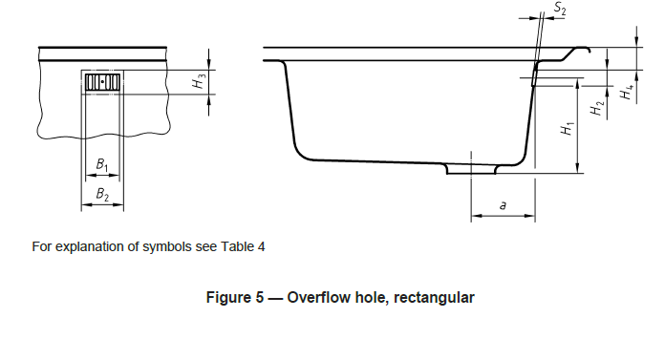
 | Specification | SinkType | TipoDeLavatório | alphnumerical |  | Description: Selection of the type of sink from an enumeration of types. Enumerations: BELFAST, BUCKET, CLEANERS, COMBINATION_LEFT, COMBINATION_RIGHT, COMBINATION_DOUBLE, DRIP, LABORATORY, LONDON, PLASTER, POT, RINSING, SHELF, VEGETABLEPREPARATION, OTHER, NOTKNOWN, ex. BUCKET | Descrição: Selecção do tipo de pia a partir de uma enumeração de tipos. Enumerações: BELFAST, BUCKET, CLEANERS, COMBINADO_ESCORREDOR_ESQUERDA, COMBINADO_ESCORREDOR_DIREITA, COMBINADO_ESCORREDOR_DUPLO, DRIP, LABORATORIAL, LONDON, PARA_SEDIMENTOS, POT, RINSING, SHELF, PARA_PREPARAÇÃO_VEGETAIS, OUTRO, DESCONHECIDO, ex. BUCKET
 | Specification | Mounting | Montagem | alphnumerical |  | Description: Selection of the form of mounting of the sink from an enumeration of types. Enumerations: PEDESTAL, COUNTERTOP, WALLHUNG, SIT_ON, IN_SET, FLUSH_FIT, UNDER_MOUNTED, OTHER, NOTKNOWN, ex. WALLHUNG | Descrição: Selecção da forma de montagem da pia a partir de uma enumeração de tipos. Enumerações: PEDESTAL, BALCÃO, ENCASTRADO, APOIADO, ENCAIXADO, INSERIDO, EMBUTIDO, INFERIOR, OUTRO, DESCONHECIDO, ex. PEDESTAL
 | Specification | ShutOffSectionType | TipoDeVálvulaDeFechamento | alphnumerical |  | Description: Indication of the type of shut off section, ex. smooth shutoff. | Descrição: Indicação do tipo de válvula de fechamento, ex. válvula suave
 | Specification | TypeOfFastening | TipoDeFixação | alphnumerical |  | Description: Type of fixation of the sink into the structure that holds it, ex. suspension hooks | Descrição: tipo de fixação da pia na estrutura que a suporta, ex. Ganchos de suspensão
 | Specification | WithDrainPlug | ComTampãoDeLavatório | Boolean |  | Description: Indication whether the product has a drain plug (TRUE) or not (FALSE) | Descrição: Indicação se o produto possui um tampão de lavatório (VERDADEIRO) ou não (FALSO)
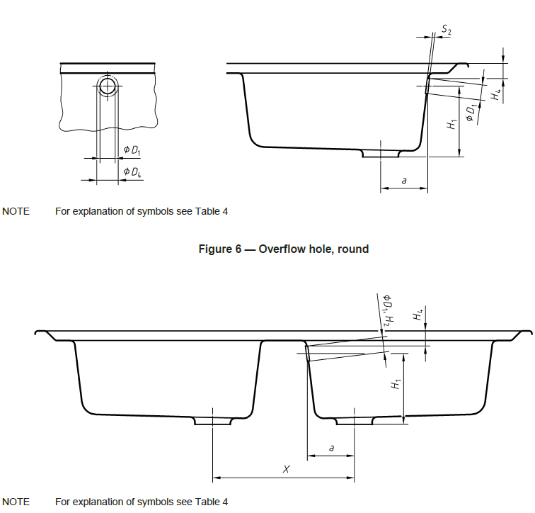
 | Specification | WithRecessForSoapDispenser | ComRecessoParaDoseadorDeSabão | Boolean |  | Description: Indication whether the product has a recess for soap dispenser (TRUE) or not (FALSE) | Descrição: Indicação se o produto possui um espaço para dispensador de sabão (VERDADEIRO) ou não (FALSO)
 | Specification | AntiBacterialTreatment | TratamentoAntibacteriano | Boolean |  | Description: An indication whether the kitchen sink has antibacterial treatment (TRUE) or not (FALSE) | Descrição: Uma indicação se a lava-louças possui tratamento antibacteriano (VERDADEIRO) ou não (FALSO)
 | Specification | WithMountingMaterial | ComMaterialDeMontagem | Boolean |  | Description: An indication whether the product comes with mounting materials such as screws and hooks (TRUE) or not (FALSE) | Descrição: Uma indicação se o produto é vendido com materials para montagem, como parafusos e ganchos, (VERDADEIRO) ou não (FALSO)
 | Specification | WithEarthingFeature | ComDispositivoDeAterramento | Boolean |  | Description: Indication whether the product has an earthing feature (TRUE) or not (FALSE) | Descrição: Indicação se o produto possui um dispositivo de aterramento (VERDADEIRO) ou não (FALSO)
 | Specification | WithTap | ComTorneira | Boolean |  | Description: Indication whether the product comes with a tap (TRUE) or not (FALSE) | Descrição: Indicação se ao produto é incluída a torneira (VERDADEIRO) ou não (FALSO)

